使い方
概要：
氏名、年齢、性別、電話番号、郵便番号、住所をブラウザから入力できる、または
入力内容を表示する。

情報入力：
https://nodejs-express-test-foruhuru.herokuapp.com/users/addUserMiddle

入力情報表示：
https://nodejs-express-test-foruhuru.herokuapp.com/users/queryAll

設計書
アーキテクチャ：

Heroku

Frontend
Bootstrap +JQuery
Ajax
Backend
Nodejs + express

Database
heroku ClearDB

JSON

Tavis CI

GitHub

ソフトウェア構成：

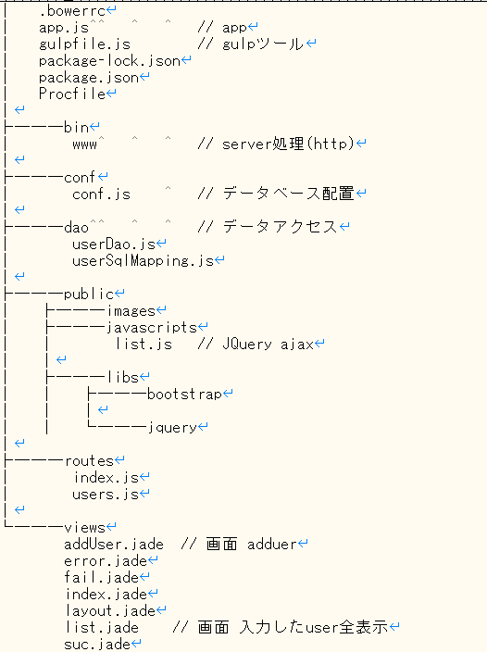

TEST:
 | ./test/userDao.test.js
 | テストケースがどこか間違いました、原因がさがしています。〆切なので、一旦提出します。
 | 明日からまた原因を探します。

以上。

